Dépenses paquet #1 fév-juin
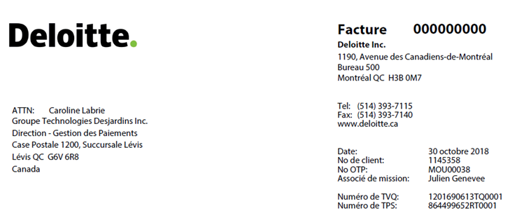

Dépenses

Déplacements pour le programme SÉLECT - Volet Réalisation

Pour la période de 11 février 2018 à 30 juin 2018
#Bon de Commande 107491

(Voir détail en Annexe) | TPS et TVQ applicable |  | $0.00

Taxe de vente
 |  | TPS à 5 % | - $
 |  | TVQ à 9.975 % | - $
 |  | Montant dû (CAD) | - $

